Задание 4
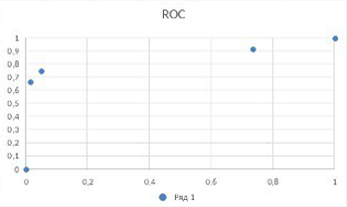
Продолжение модуля 1 задание 4 (AUCroc и AUCpr)

 |  |  |  |  |  |  |  |  |  |  | Переворачиваем ROC
TP | TN | FP | FN | TPR | FPR | P | R |  |  |  | FPR | TPR
16 | 560 | 8 | 8 | 0.667 | 0.014 | 0.667 | 0.667 | AUCpr | AUCroc |  | 0.014 | 0.667
18 | 540 | 28 | 6 | 0.750 | 0.049 | 0.391 | 0.750 | 0.639 | 0.855 |  | 0.049 | 0.75
22 | 151 | 417 | 2 | 0.917 | 0.734 | 0.050 | 0.917 |  |  |  | 0.917 | 0.917
 |  |  |  | 1 | 1 | 1 | 0 |  |  |  | 1 | 1
 |  |  |  | 0 | 0 | 0 | 1 |  |  |  | 0 | 0

 | Если не отображается я сделал картинку (смотрите на 30 ячейке под графиками)
ROC
PR

 |  |  |  |  |  |  |  |  |  | Правильная картинка

 | Правильная картинка

